상품제안서
수염 파우치 - 6종 [PH125] | 상품코드: F29861

 |  |  |  |  |  |  | 02-412-0044 | www.easy1.co.kr
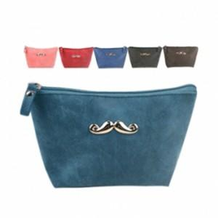

【상세/제작정보】 | [ 타입 : 다크그린 단종 ]

【인쇄/포장옵션】 | 실크 / OPP(비닐)

【공급단가】 | 수량 | 200~ | 500~ | 1,000~ | 3,000~ | 5,000~
*VAT별도 | 단가 | 1,810원 | 1,780원 | 1,740원 | 1,690원 | 1,660원

【상품 URL】 | https://dev.easy1.co.kr:443/src/goods_detail.php?gdno=29861

